手順書
操作手順書 |  |  |  |  | 作成日時：2019/10/18-14:30:35

 | １．操作環境

 |  |  | シナリオファイル名 | C:\Users\Administrator\Desktop\動作確認手順\営業状況照会（前月）.winsnr

 | ２．操作手順

 |  | ２．１．シナリオ：営業状況照会（前月）
 |  |  | ２．１．１．[営業状況照会（前月） －部門別総括表－]ウィンドウ |  |  | 確認日 | 結果
 |  |  | 画面 | 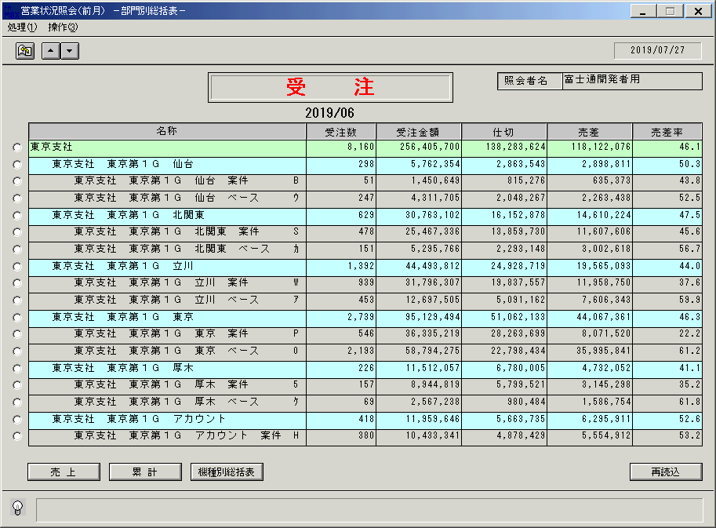
 |  |  | 操作内容 | 「営業状況照会（前月） －部門別総括表－」ウィンドウを初期画面表示します。「▼」ボタンをクリックし次の明細ページを表示します。

 |  |  | ２．１．２．[営業状況照会（前月） －部門別総括表－]ウィンドウ |  |  | 確認日 | 結果
 |  |  | 画面 | 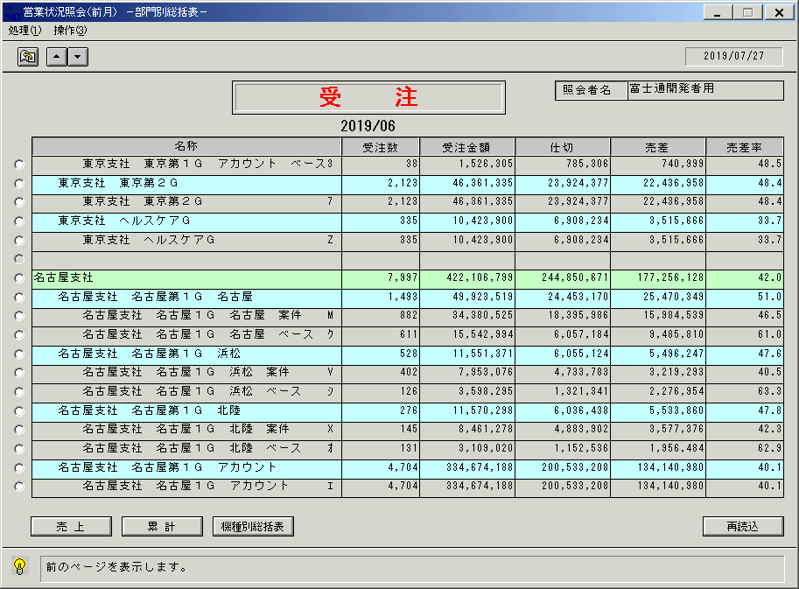
 |  |  | 操作内容 | 「▲」ボタンをクリックし前の明細ページを表示します。

 |  |  | ２．１．３．[営業状況照会（前月） －部門別総括表－]ウィンドウ |  |  | 確認日 | 結果
 |  |  | 画面
 |  |  | 操作内容 | 「売上」ボタンをクリックします。

 |  |  | ２．１．４．[営業状況照会（前月） －部門別総括表－]ウィンドウ |  |  | 確認日 | 結果
 |  |  | 画面 | 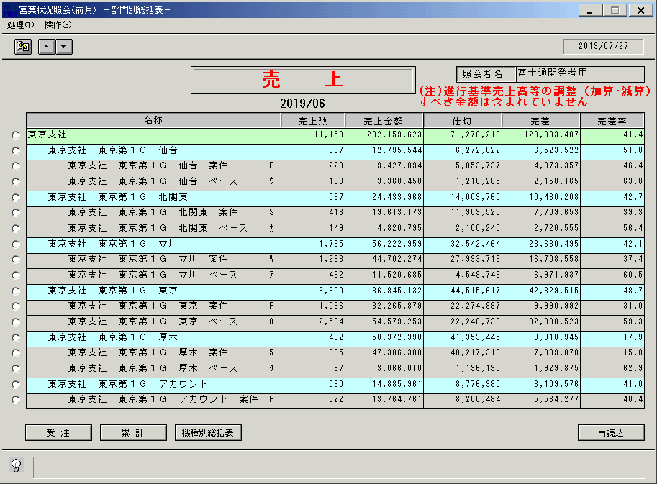
 |  |  | 操作内容 | 前月売上の部門別総括表が表示されます。「累計」をクリックします。

 |  |  | ２．１．５．[営業状況照会（前月） －部門別総括表－]ウィンドウ |  |  | 確認日 | 結果
 |  |  | 画面 | 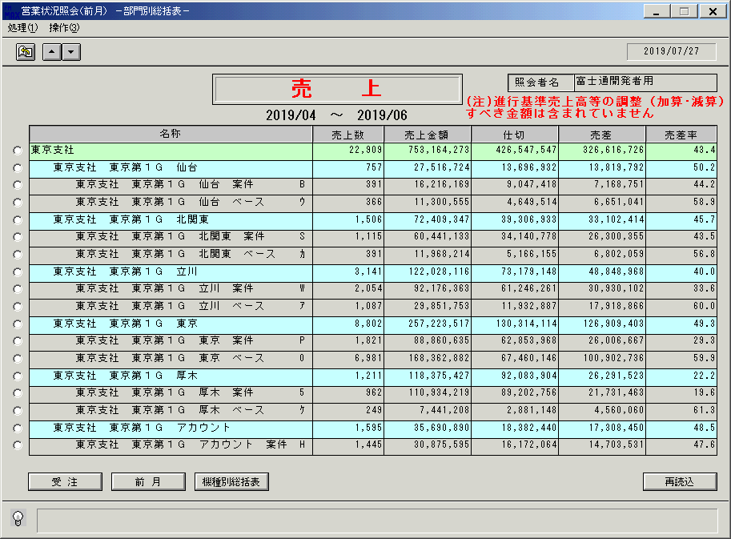
 |  |  | 操作内容 | 4月～前月度までの累計売上の部門別総括表が表示されます。

 |  |  | ２．１．６．[営業状況照会（前月） －部門別総括表－]ウィンドウ |  |  | 確認日 | 結果
 |  |  | 画面 | 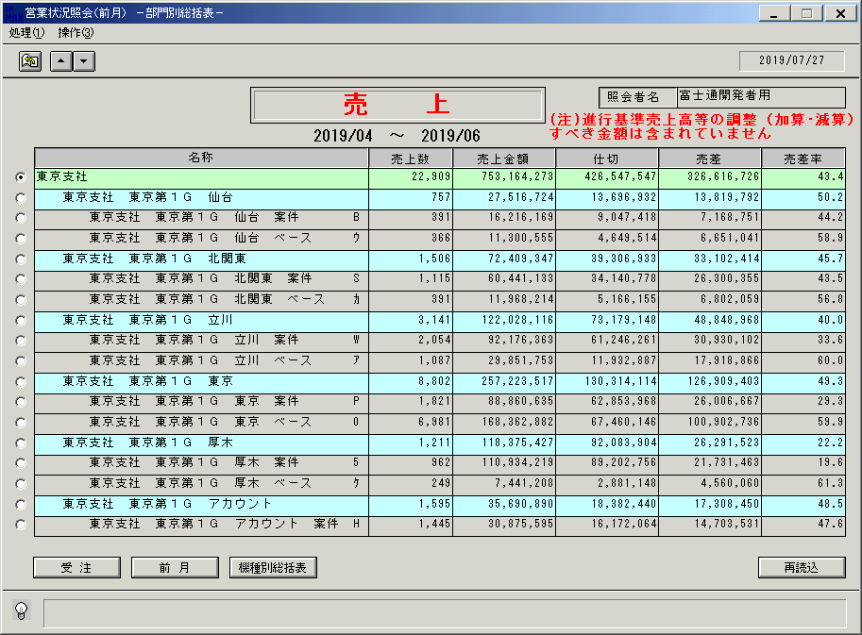
 |  |  | 操作内容 | 明細行のチェックボックスにチェックを入れ、「機種別総括表」をクリックします。

 |  |  | ２．１．７．[営業状況照会（前月） －機種別総括表－]ウィンドウ |  |  | 確認日 | 結果
 |  |  | 画面 | 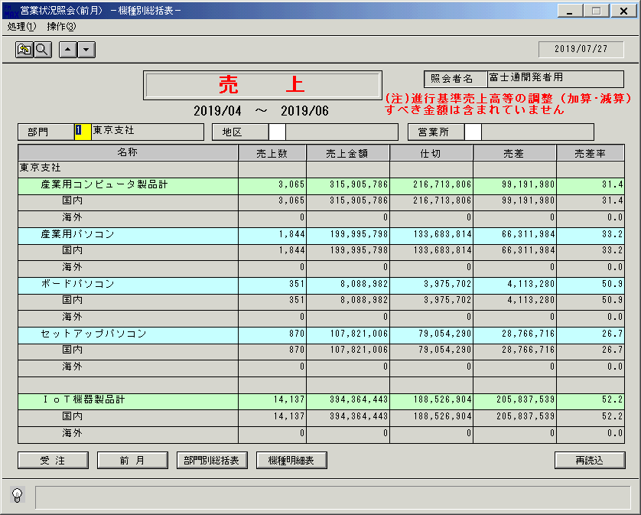
 |  |  | 操作内容 | 先月までの累計売上の機種別総括表が表示されます。「地区」をクリックします。

 |  |  | ２．１．８．[デスクトップ]ウィンドウ - [地区区分 ]ウィンドウ |  |  | 確認日 | 結果
 |  |  | 画面 | 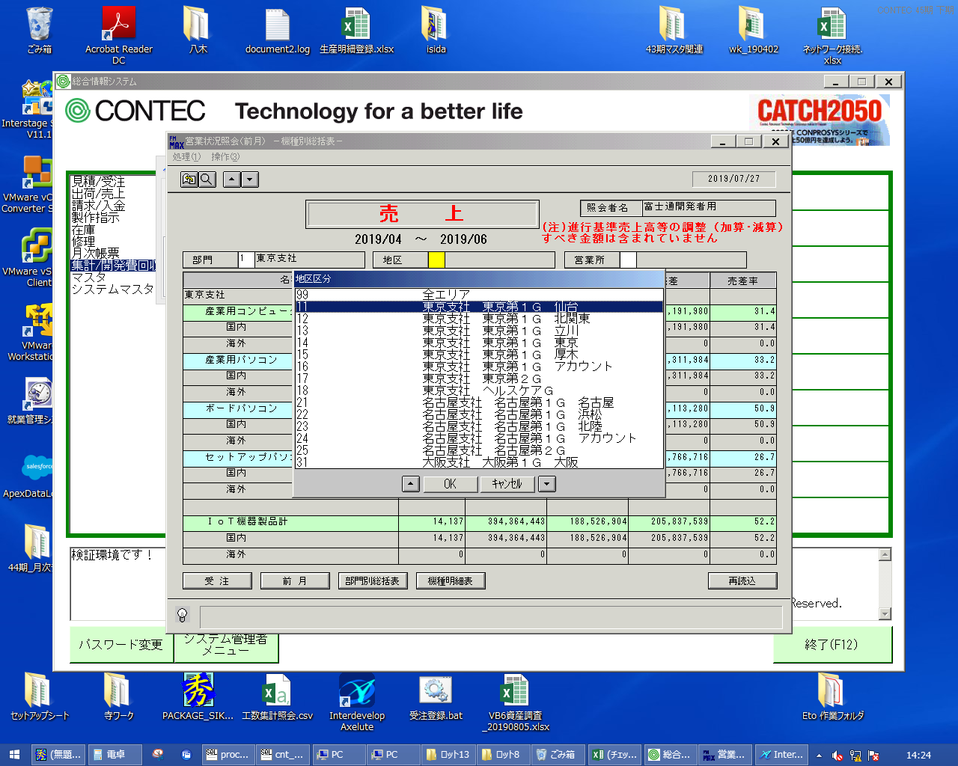
 |  |  | 操作内容 | 地区区分を選択し、「OK」をクリックします。

 |  |  | ２．１．９．[営業状況照会（前月） －機種別総括表－]ウィンドウ |  |  | 確認日 | 結果
 |  |  | 画面 | 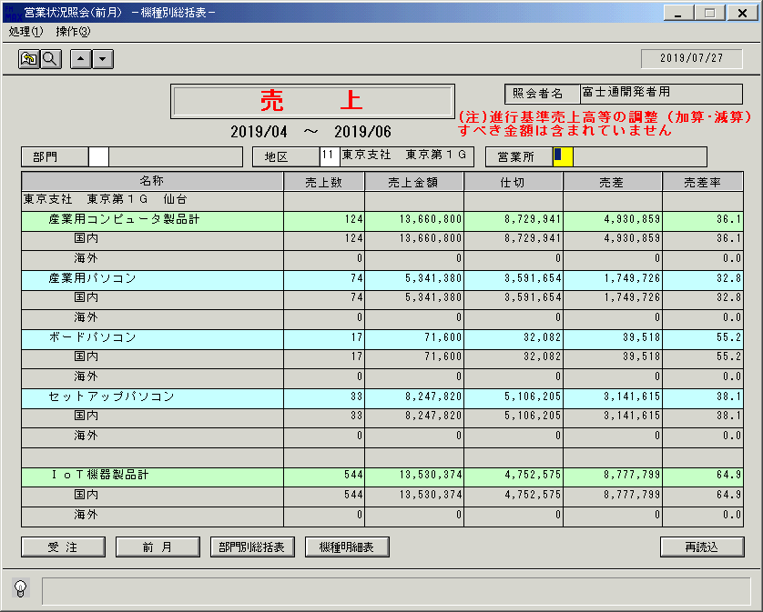
 |  |  | 操作内容 | 地区ごとの機種別総括表が表示されます。「営業所」をクリックします。

 |  |  | ２．１．１０．[デスクトップ]ウィンドウ - [営業所 ]ウィンドウ |  |  | 確認日 | 結果
 |  |  | 画面 | 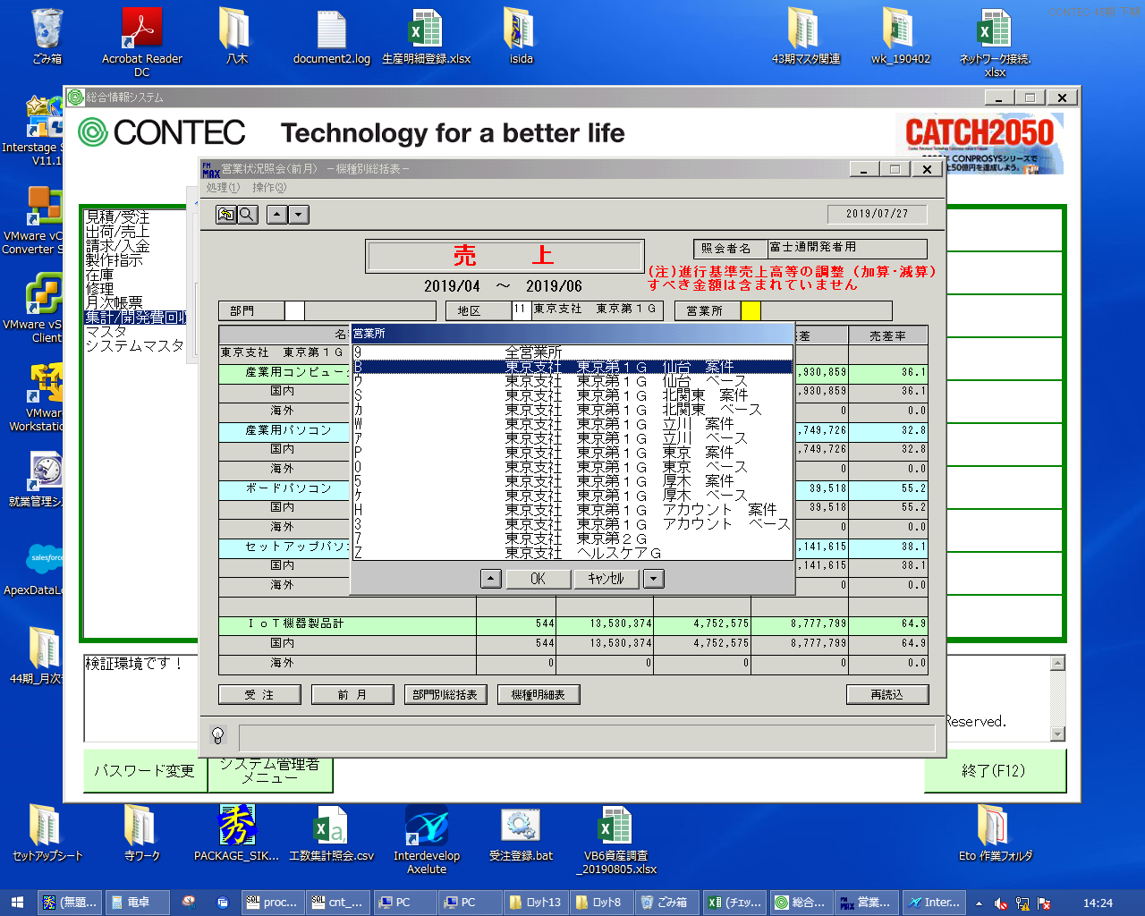
 |  |  | 操作内容 | 営業所を選択し、「OK」をクリックします。

 |  |  | ２．１．１１．[営業状況照会（前月） －機種別総括表－]ウィンドウ |  |  | 確認日 | 結果
 |  |  | 画面 | 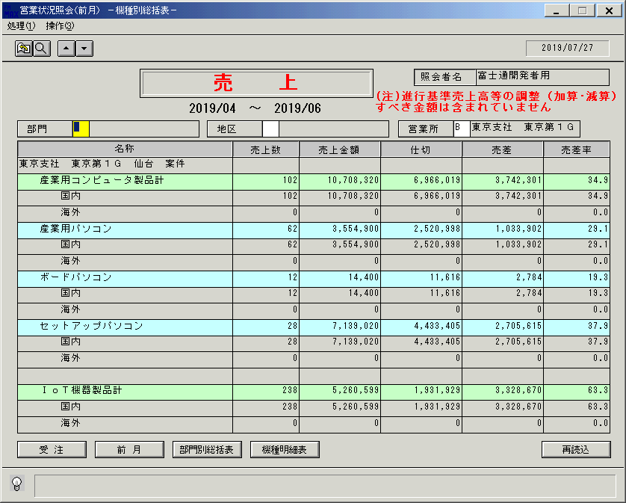
 |  |  | 操作内容 | 営業所ごとの機種別総括表が表示されます。「部門」をクリックします。

 |  |  | ２．１．１２．[デスクトップ]ウィンドウ - [事業所 ]ウィンドウ |  |  | 確認日 | 結果
 |  |  | 画面 | 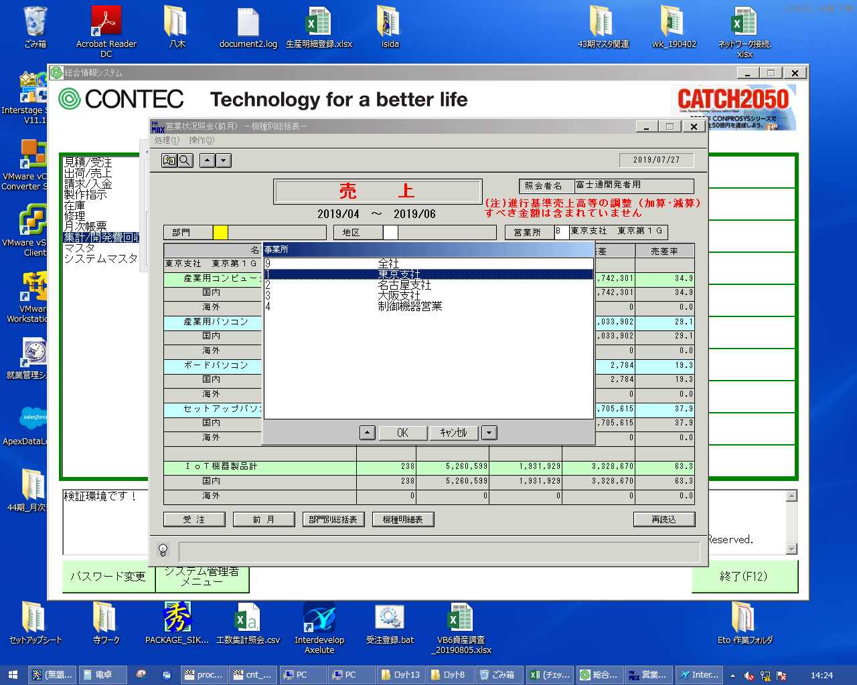
 |  |  | 操作内容 | 事業所を選択し、「OK」をクリックします。

 |  |  | ２．１．１３．[営業状況照会（前月） －機種別総括表－]ウィンドウ |  |  | 確認日 | 結果
 |  |  | 画面 | 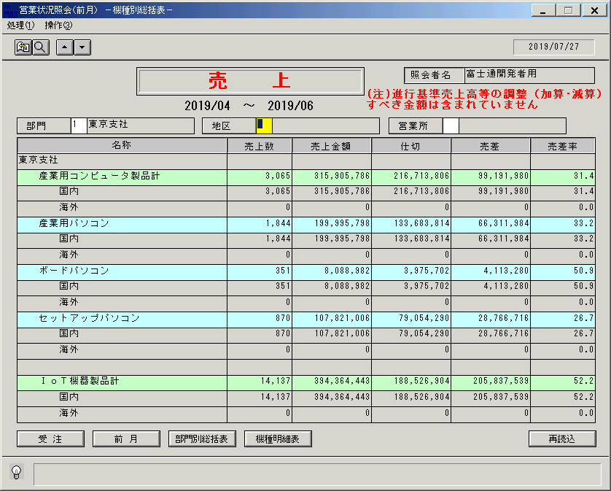
 |  |  | 操作内容 | 部門ごとの機種別総括表が表示されます。「機種明細表」をクリックします。

 |  |  | ２．１．１４．[営業状況照会（前月） －機種明細表－]ウィンドウ |  |  | 確認日 | 結果
 |  |  | 画面 | 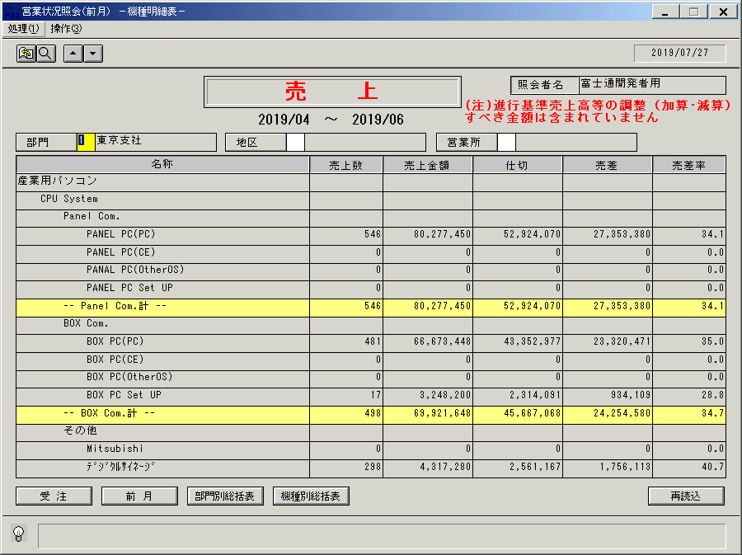
 |  |  | 操作内容 | 前月までの累計売り上げの機種明細表が表示されます。終了ボタンをクリックします。

 |  |  | ２．１．１６．[営業状況照会（前月） －機種明細表－]ウィンドウ - [営業状況照会（前月） ]ウィンドウ |  |  | 確認日 | 結果
 |  |  | 画面 | 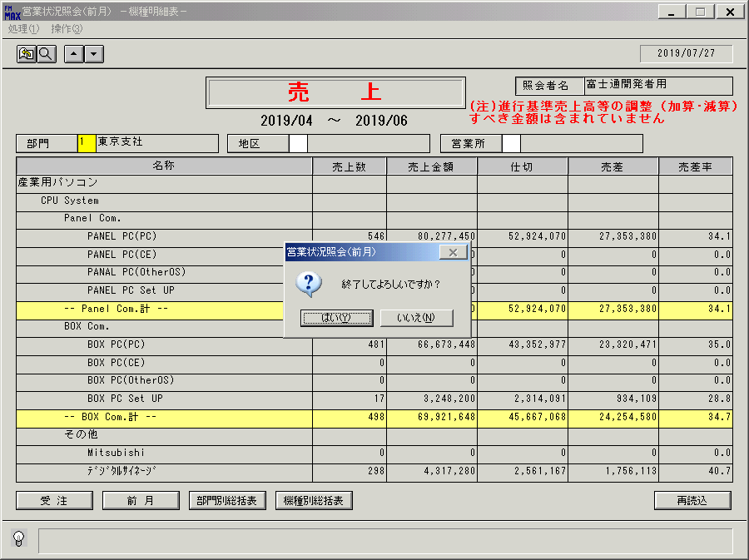
 |  |  | 操作内容 | 「はい」をクリックしウィンドウを閉じます。

画面(営業状況照会) (1)
画面項目説明 |  |  |  |  |  |  |  |  | ユーザ名：㈱コンテック殿 |  |  |  |  |  |  | ｼｽﾃﾑ名：新総合情報システム |  |  |  |  |  |  | ﾌﾟﾛｾｽID/名：販売システム |  |  |  | 作成日:２００９年１月２９日
 |  |  |  |  |  |  |  |  |  |  |  |  |  |  |  | ｼﾞｮﾌﾞID/名：UOD／受注 |  |  |  |  |  |  | ﾌﾟﾛｸﾞﾗﾑID/名：ＵＯＤＤＬ７２/営業状況照会（前月） |  |  |  | 作成者：ACE)高橋

 | 【画面項目説明】 |  |  |  |  |  | 画面名：営業状況照会（前月） －部門別総括表－ |  |  |  |  |  |  |  |  |  |  | FormID：ＵＯＤＤＬ７２ |  |  | ＴＯＫ |  |  | 初期状態
 |  |  |  |  |  |  |  |  |  |  |  |  |  |  |  |  |  |  |  |  | 権限
 | № | 入出力項目名 |  |  |  |  |  |  |  | 入力 |  | 表示 | 属性 | 表示桁 | 入力桁 | レ | データソース |  | 項目名(初期値） |  |  |  |  |  | 項目説明
 |  |  |  |  |  |  |  |  |  | 必須 | 任意

 | 1 | 照会者名 |  |  |  |  |  |  |  |  |  | ○ | NX | 20 |  |  | 担当者マスタ |  | 担当者名 |  |  |  |  |  | 担当者マスタ.担当者コード=ログイン担当者コード
 | 2 | 選択明細オプションボタン |  |  |  |  |  |  |  |  | ○ |  |  |  |  |  |  |  |  |  |  |  |  |  | 機種別総括表表示時の条件として選択
 | 3 | タイトル |  |  |  |  |  |  |  |  |  | ○ | NX | 8 |  |  |  |  |  |  |  |  |  |  | 受注データ表示時は"受注"、売上データ表示時は"売上"を編集
 | 4 | 対象年月 |  |  |  |  |  |  |  |  |  | ○ | NX | 20 |  |  | 当月ﾃﾞｰﾀ表示時：運用日を含む年月の前月 |  |  |  |  | （※２） |  |  | 形式：YYYY/MM
 |  |  |  |  |  |  |  |  |  |  |  |  |  |  |  |  | 累計ﾃﾞｰﾀ表示時：上記年月の期首年月 ～ 運用日を含む年月の前月 |  |  |  |  |  |  |  | 形式：YYYY/MM + "～" + YYYY/MM
 | 5 | 名称 |  | － |  | 部門名 |  |  |  |  |  | ○ | NX | 50 |  |  | 適用日名称マスタ |  | 名称１ | 名称３ |  |  |  |  | ｷｰ = '069' and 適用開始日≦（※１） and 適用終了日≧（※１）
 | 6 |  |  |  |  | 地区名 |  |  |  |  |  |  |  |  |  |  | 適用日名称マスタ |  | 名称１ |  |  |  |  |  | ｷｰ = '060' and 適用開始日≦（※１） and 適用終了日≧（※１）
 | 7 |  |  |  |  | 営業所名 |  |  |  |  |  |  |  |  |  |  | 適用日名称マスタ |  | 名称１ |  |  |  |  |  | ｷｰ = '058' and 適用開始日≦（※１） and 適用終了日≧（※１）
 | 8 |  |  |  |  | 営業所コード |  |  |  |  |  |  |  |  |  |  | 部門マスタ |  | 営業所コード
 | 9 | 受注 |  |  | － |  | 受注数 |  |  |  |  | ○ | 9 | 8 |  |  | 営業状況受注データ |  | 受注数 |  |  |  |  |  | ・受注伝票日付が、運用日付を含む月の前月の初日 ～ 運用日付
 | 10 |  |  |  |  |  | 受注金額 |  |  |  |  | ○ | 9 | 15 |  |  | 営業状況受注データ |  | 受注金額 |  |  |  |  |  |  | を含む月の前月の末日のﾃﾞｰﾀ
 | 11 |  |  |  |  |  | 仕切 |  |  |  |  | ○ | 9 | 15 |  |  | 営業状況受注データ |  | 仕切金額 |  |  |  |  |  | ・事業所・地区・営業所で集約したものを編集
 | 12 |  |  |  |  |  | 売差 |  |  |  |  | ○ | 9 | 15 |  |  |  |  |  |  |  |  |  |  | 受注金額－仕切
 | 13 |  |  |  |  |  | 売差率 |  |  |  |  | ○ | 9 | 6 |  |  |  |  |  |  |  |  |  |  | 売差／受注金額×１００
 | 14 | 売上 |  |  | － |  | 売上数 |  |  |  |  | ○ | 9 | 8 |  |  | 営業状況売上データ |  | 売上数 |  |  |  |  |  | ・売上伝票日付が、運用日付を含む月の前月の初日 ～ 運用日付
 | 15 |  |  |  |  |  | 売上金額 |  |  |  |  | ○ | 9 | 15 |  |  | 営業状況売上データ |  | 売上金額 |  |  |  |  |  |  | を含む月の前月の末日のﾃﾞｰﾀ
 | 16 |  |  |  |  |  | 仕切 |  |  |  |  | ○ | 9 | 15 |  |  | 営業状況売上データ |  | 仕切金額 |  |  |  |  |  | ・事業所・地区・営業所で集約したものを編集
 | 17 |  |  |  |  |  | 売差 |  |  |  |  | ○ | 9 | 15 |  |  |  |  |  |  |  |  |  |  | 売上金額－仕切
 | 18 |  |  |  |  |  | 売差率 |  |  |  |  | ○ | 9 | 6 |  |  |  |  |  |  |  |  |  |  | 売差／売上金額×１００

 |  |  |  |  |  |  |  |  |  |  |  |  |  |  |  |  |  |  |  |  |  |  |  |  | ※１：運用日付を含む月の前月の末日

 |  |  | ソート順（名称マスタ） |  |  |  |  |  |  |  |  |  |  |  |  |  | 売上画面の出力時、「（注）進行基準売上高等の調整（加算・減算）すべき金額は含まれていません」
 |  |  | ① | 事業所コード |  |  |  | 昇順 |  |  |  |  |  |  |  |  | の文言を 画面右上（照会者名の下）に出力する
 |  |  | ② | 地区区分 |  |  |  | 昇順
 |  |  | ③ | 営業所コード |  |  |  | 昇順

 |  | ・ 再読込ボタン押下時、 |  |  |  |  |  |  |  |  |  |  |  |  |  |  | 【合計行の背景色】
 |  |  | 営業状況受注（売上）データより、 |  |  |  |  |  |  |  |  |  |  |  |  |  | ・全社－緑色 ・部門（事業部）－薄緑 ・地区ー水色
 |  |  | 再度読込を行ない、画面数値を
 |  |  | リフレッシュする |  |  |  |  |  |  |  |  |  |  |  |  |  | 【 画面上の 部門、地区、営業所 単位の数値の括りについて 】
 |  |  |  |  |  |  |  |  |  |  |  |  |  |  |  |  | 部門：営業状況データの「事業所」の括り 、 地区：営業状況データの「地区」の括り 、
 |  |  |  |  |  |  |  |  |  |  |  |  |  |  |  |  | 営業所：営業状況データの「営業所」の括り

 |  |  |  |  |  |  |  |  |  |  |  |  |  |  |  |  | ※２ 当月が４月のときは、当画面は前月の数値が表示されるため、
 |  |  |  |  |  |  |  |  |  |  |  |  |  |  |  |  | 単月としては「３月」が表示され、累計は前期の「４～３月」を表示する

起動元EXE
システム情報
制御ファイル
データファイル
起動先EXE

画面(営業状況照会) (2)
画面項目説明 |  |  |  |  |  | ユーザ名：㈱コンテック殿 |  |  |  |  |  |  | ｼｽﾃﾑ名：新総合情報システム |  |  |  |  |  |  | ﾌﾟﾛｾｽID/名：販売システム |  |  |  | 作成日:２００９年１月２９日
 |  |  |  |  |  |  |  |  |  |  |  |  | ｼﾞｮﾌﾞID/名：UOD／受注 |  |  |  |  |  |  | ﾌﾟﾛｸﾞﾗﾑID/名：ＵＯＤＤＬ７２/営業状況照会（前月） |  |  |  | 作成者：ACE)高橋

 | 【画面項目説明】 |  |  |  | 画面名：営業状況照会（前月） －機種別総括表－ |  |  |  |  |  |  |  |  |  | FormID：ＵＯＤＤＬ７２ |  |  | ＴＯＫ |  |  | 初期状態、条件入力時
 |  |  |  |  |  |  |  |  |  |  |  |  |  |  |  |  |  | 権限
 | № | 入出力項目名 |  |  |  |  | 入力 |  | 表示 | 属性 | 表示桁 | 入力桁 | レ | データソース |  | 項目名(初期値） |  |  |  |  |  | 項目説明
 |  |  |  |  |  |  | 必須 | 任意

 | 1 | 照会者名 |  |  |  |  |  |  | ○ | NX | 20 |  |  | 担当者マスタ |  | 担当者名 |  |  |  |  |  | 担当者マスタ.担当者コード=ログイン担当者コード
 | 2 | タイトル |  |  |  |  |  |  | ○ | NX | 8 |  |  |  |  |  |  |  |  |  |  | 受注データ表示時は"受注"、売上データ表示時は"売上"を編集
 | 3 | 対象年月 |  |  |  |  |  |  | ○ | NX | 20 |  |  | 当月ﾃﾞｰﾀ表示時：運用日を含む年月の前月 |  |  |  |  | （※２） |  |  | 形式：YYYY/MM
 |  |  |  |  |  |  |  |  |  |  |  |  |  | 累計ﾃﾞｰﾀ表示時：上記年月の期首年月 ～ 運用日を含む年月の前月 |  |  |  |  |  |  |  | 形式：YYYY/MM + "～" + YYYY/MM
 | 4 | 部門コード |  |  |  |  |  | ○ |  | X | 1 | 1
 | 5 | 部門名 |  |  |  |  |  |  | ○ | NX | 20 |  |  | 適用日名称マスタ |  | 名称１ | 名称３ |  |  |  |  | ｷｰ = '069' and 適用開始日≦（※１） and 適用終了日≧（※１）
 | 6 | 地区区分 |  |  |  |  |  | ○ |  | X | 2 | 2
 | 7 | 地区名 |  |  |  |  |  |  | ○ | NX | 20 |  |  | 適用日名称マスタ |  | 名称１ |  |  |  |  |  | ｷｰ = '060' and 適用開始日≦（※１） and 適用終了日≧（※１）
 | 8 | 営業所コード |  |  |  |  |  | ○ |  | X | 1 | 1
 | 9 | 営業所名 |  |  |  |  |  |  | ○ | NX | 20 |  |  | 適用日名称マスタ |  | 名称１ |  |  |  |  |  | ｷｰ = '058' and 適用開始日≦（※１） and 適用終了日≧（※１）
 | 10 | 名称- |  | 部門名or地区名or営業所名 |  |  |  |  | ○ | NX | 40 |  |  | 適用日名称マスタ |  | 名称１ |  |  |  |  |  | 条件で入力されたもの。または、条件が未入力の場合は'全社'
 | 11 |  |  | 機種別合計 |  |  |  |  |  |  |  |  |  |  |  |  |  |  |  |  |  | MEIMTC（ｷｰ = '042'）より取得
 | 12 |  |  | 海外取引区分名 |  |  |  |  |  |  |  |  |  |  |  |  |  |  |  |  |  | 受注：営業状況受注データ.海外取引区分 = 0（国内）、1（海外）
 |  |  |  |  |  |  |  |  |  |  |  |  |  |  |  |  |  |  |  |  |  | 売上：営業状況売上データ.海外取引区分 = 0(国内）、1（海外）
 | 13 |  |  | 部門or地区or営業所 合計 |  |  |  |  |  |  |  |  |  |  |  |  |  |  |  |  |  | "部門合計"、"地区合計"、"営業所合計"
 | 14 | 受注 |  | － | 受注数 |  |  |  | ○ | 9 | 8 |  |  | 営業状況受注データ |  | 受注数 |  |  |  |  |  | ・受注伝票日付が、運用日付を含む月の前月の初日 ～ 運用日付
 | 15 |  |  |  | 受注金額 |  |  |  | ○ | 9 | 15 |  |  | 営業状況受注データ |  | 受注金額 |  |  |  |  |  |  | を含む月の前月の末日のﾃﾞｰﾀ
 | 16 |  |  |  | 仕切 |  |  |  | ○ | 9 | 15 |  |  | 営業状況受注データ |  | 仕切金額 |  |  |  |  |  | ・商品群・海外取引区分で集約したものを編集
 | 17 |  |  |  | 売差 |  |  |  | ○ | 9 | 15 |  |  |  |  |  |  |  |  |  |  | 受注金額－仕切
 | 18 |  |  |  | 売差率 |  |  |  | ○ | 9 | 6 |  |  |  |  |  |  |  |  |  |  | 売差／受注金額×１００
 | 19 | 売上 |  | － | 売上数 |  |  |  | ○ | 9 | 8 |  |  | 営業状況売上データ |  | 売上数 |  |  |  |  |  | ・売上伝票日付が、運用日付を含む月の前月の初日 ～ 運用日付
 | 20 |  |  |  | 売上金額 |  |  |  | ○ | 9 | 15 |  |  | 営業状況売上データ |  | 売上金額 |  |  |  |  |  |  | を含む月の前月の末日のﾃﾞｰﾀ
 | 21 |  |  |  | 仕切 |  |  |  | ○ | 9 | 15 |  |  | 営業状況売上データ |  | 仕切金額 |  |  |  |  |  | ・商品群・海外取引区分で集約したものを編集
 | 22 |  |  |  | 売差 |  |  |  | ○ | 9 | 15 |  |  |  |  |  |  |  |  |  |  | 売上金額－仕切
 | 23 |  |  |  | 売差率 |  |  |  | ○ | 9 | 6 |  |  |  |  |  |  |  |  |  |  | 売差／売上金額×１００

 |  | ・ 部門コード（事業部）、地区区分、 |  |  |  |  |  |  |  |  |  |  |  | 売上画面の出力時、「（注）進行基準売上高等の調整（加算・減算）すべき金額は含まれていません」
 |  | 営業所コード の入力は、三者 |  |  |  |  |  |  |  |  |  |  |  | の文言を 画面右上（照会者名の下）に出力する
 |  | 択一（どれか１つのみ入力可）

 |  | ・ 再読込ボタン押下時、 |  |  |  |  |  |  |  |  |  |  |  | 【合計行の背景色】
 |  |  | 営業状況受注（売上）データより、 |  |  |  |  |  |  |  |  |  |  | ・全社－緑色 ・ＸＹグループ－薄緑 ・商品群ー水色
 |  |  | 再度読込を行ない、画面数値を
 |  |  | リフレッシュする |  |  |  |  |  |  |  |  |  |  | 【 画面上の 部門、地区、営業所 単位の数値の括りについて 】
 |  |  |  |  |  |  |  |  |  |  |  |  |  | 部門：営業状況データの「事業所」の括り 、 地区：営業状況データの「地区」の括り 、
 |  |  |  |  |  |  |  |  |  |  |  |  |  | 営業所：営業状況データの「営業所」の括り

 |  |  |  |  |  |  |  |  |  |  |  |  |  | ※２ 当月が４月のときは、当画面は前月の数値が表示されるため、
 |  |  |  |  |  |  |  |  |  |  |  |  |  | 単月としては「３月」が表示され、累計は前期の「４～３月」を表示する

起動元EXE
システム情報
制御ファイル
データファイル
起動先EXE

画面(営業状況照会) (3)
画面項目説明 |  |  |  |  |  |  |  | ユーザ名：㈱コンテック殿 |  |  |  |  |  |  | ｼｽﾃﾑ名：新総合情報システム |  |  |  |  |  |  | ﾌﾟﾛｾｽID/名：販売システム |  |  |  | 作成日:２００９年１月２９日
 |  |  |  |  |  |  |  |  |  |  |  |  |  |  | ｼﾞｮﾌﾞID/名：UOD／受注 |  |  |  |  |  |  | ﾌﾟﾛｸﾞﾗﾑID/名：ＵＯＤＤＬ７２/営業状況照会（前月） |  |  |  | 作成者：ACE)高橋

 | 【画面項目説明】 |  |  |  |  |  | 画面名：営業状況照会（前月） －機種別明細表－ |  |  |  |  |  |  |  |  |  | FormID：ＵＯＤＤＬ７２ |  |  | ＴＯＫ |  |  | 初期状態、条件入力時
 |  |  |  |  |  |  |  |  |  |  |  |  |  |  |  |  |  |  |  | 権限
 | № | 入出力項目名 |  |  |  |  |  |  | 入力 |  | 表示 | 属性 | 表示桁 | 入力桁 | レ | データソース |  | 項目名(初期値） |  |  |  |  |  | 項目説明
 |  |  |  |  |  |  |  |  | 必須 | 任意

 | 1 | 照会者名 |  |  |  |  |  |  |  |  | ○ | NX | 20 |  |  | 担当者マスタ |  | 担当者名 |  |  |  |  |  | 担当者マスタ.担当者コード=ログイン担当者コード
 | 2 | タイトル |  |  |  |  |  |  |  |  | ○ | NX | 8 |  |  |  |  |  |  |  |  |  |  | 受注データ表示時は"受注"、売上データ表示時は"売上"を編集
 | 3 | 対象年月 |  |  |  |  |  |  |  |  | ○ | NX | 20 |  |  | 当月ﾃﾞｰﾀ表示時：運用日を含む年月の前月 |  |  |  |  | （※２） |  |  | 形式：YYYY/MM
 |  |  |  |  |  |  |  |  |  |  |  |  |  |  |  | 累計ﾃﾞｰﾀ表示時：上記年月の期首年月 ～ 運用日を含む年月の前月 |  |  |  |  |  |  |  | 形式：YYYY/MM + "～" + YYYY/MM
 | 4 | 部門コード |  |  |  |  |  |  |  | ○ |  | X | 1 | 1
 | 5 | 部門名 |  |  |  |  |  |  |  |  | ○ | NX | 20 |  |  | 適用日名称マスタ |  | 名称１ | 名称３ |  |  |  |  | ｷｰ = '069' and 適用開始日≦（※１） and 適用終了日≧（※１）
 | 6 | 地区区分 |  |  |  |  |  |  |  | ○ |  | X | 2 | 2
 | 7 | 地区名 |  |  |  |  |  |  |  |  | ○ | NX | 20 |  |  | 適用日名称マスタ |  | 名称１ |  |  |  |  |  | ｷｰ = '060' and 適用開始日≦（※１） and 適用終了日≧（※１）
 | 8 | 営業所コード |  |  |  |  |  |  |  | ○ |  | X | 1 | 1
 | 9 | 営業所名 |  |  |  |  |  |  |  |  | ○ | NX | 20 |  |  | 適用日名称マスタ |  | 名称１ |  |  |  |  |  | ｷｰ = '058' and 適用開始日≦（※１） and 適用終了日≧（※１）
 | 10 | 名称 |  | － |  | 商品群 |  |  |  |  | ○ | NX | 50 |  |  | 適用日名称マスタ |  | 名称１ |  |  |  |  |  | ｷｰ = '042' and 適用開始日≦（※１） and 適用終了日≧（※１）
 | 11 |  |  |  |  | 分類Ａ |  |  |  |  |  |  |  |  |  | 適用日名称マスタ |  | 名称１ |  |  |  |  |  | ｷｰ = '051' and 適用開始日≦（※１） and 適用終了日≧（※１）
 | 12 |  |  |  |  | 分類Ｂ |  |  |  |  |  |  |  |  |  | 適用日名称マスタ |  | 名称１ |  |  |  |  |  | ｷｰ = '052' and 適用開始日≦（※１） and 適用終了日≧（※１）
 | 13 |  |  |  |  | 分類Ｃ |  |  |  |  |  |  |  |  |  | 適用日名称マスタ |  | 名称１ |  |  |  |  |  | ｷｰ = '053' and 適用開始日≦（※１） and 適用終了日≧（※１）
 | 14 |  |  |  |  | 分類Ｂ合計 |  |  |  |  |  |  |  |  |  |  |  |  |  |  |  |  |  | "-- （分類B） 計 --"
 | 15 |  |  |  |  | 分類Ａ合計 |  |  |  |  |  |  |  |  |  |  |  |  |  |  |  |  |  | "< （分類Ａ名称）計 >"
 | 16 |  |  |  |  | 商品群別合計 |  |  |  |  |  |  |  |  |  |  |  |  |  |  |  |  |  | "～ （商品群名称）合計 ～"
 | 17 |  |  |  |  | 合計 |  |  |  |  |  |  |  |  |  |  |  |  |  |  |  |  |  | "合計"
 | 18 | 受注 |  |  | － |  | 受注数 |  |  |  | ○ | 9 | 8 |  |  | 営業状況受注データ |  | 受注数 |  |  |  |  |  | ・受注伝票日付が、運用日付を含む月の前月の初日 ～ 運用日付
 | 19 |  |  |  |  |  | 受注金額 |  |  |  | ○ | 9 | 15 |  |  | 営業状況受注データ |  | 受注金額 |  |  |  |  |  |  | を含む月の前月の末日のﾃﾞｰﾀ
 | 20 |  |  |  |  |  | 仕切 |  |  |  | ○ | 9 | 15 |  |  | 営業状況受注データ |  | 仕切金額 |  |  |  |  |  | ・商品群・分類Ａ・分類Ｂ・分類Ｃで集約したものを編集
 | 21 |  |  |  |  |  | 売差 |  |  |  | ○ | 9 | 15 |  |  |  |  |  |  |  |  |  |  | 受注金額－仕切
 | 22 |  |  |  |  |  | 売差率 |  |  |  | ○ | 9 | 6 |  |  |  |  |  |  |  |  |  |  | 売差／受注金額×１００
 | 23 | 売上 |  |  | － |  | 売上数 |  |  |  | ○ | 9 | 8 |  |  | 営業状況売上データ |  | 売上数 |  |  |  |  |  | ・売上伝票日付が、運用日付を含む月の前月の初日 ～ 運用日付
 | 24 |  |  |  |  |  | 売上金額 |  |  |  | ○ | 9 | 15 |  |  | 営業状況売上データ |  | 売上金額 |  |  |  |  |  |  | を含む月の前月の末日のﾃﾞｰﾀ
 | 25 |  |  |  |  |  | 仕切 |  |  |  | ○ | 9 | 15 |  |  | 営業状況売上データ |  | 仕切金額 |  |  |  |  |  | ・商品群・分類Ａ・分類Ｂ・分類Ｃで集約したものを編集
 | 26 |  |  |  |  |  | 売差 |  |  |  | ○ | 9 | 15 |  |  |  |  |  |  |  |  |  |  | 売上金額－仕切
 | 27 |  |  |  |  |  | 売差率 |  |  |  | ○ | 9 | 6 |  |  |  |  |  |  |  |  |  |  | 売差／売上金額×１００

 |  | ・ 部門コード（事業部）、地区区分、 |  |  |  |  |  |  |  |  |  |  |  |  |  | 売上画面の出力時、「（注）進行基準売上高等の調整（加算・減算）すべき金額は含まれていません」
 |  | 営業所コード の入力は、三者 |  |  |  |  |  |  |  |  |  |  |  |  |  | の文言を 画面右上（照会者名の下）に出力する
 |  | 択一（どれか１つのみ入力可）

 |  | ・ 再読込ボタン押下時、 |  |  |  |  |  |  |  |  |  |  |  |  |  | 【合計行の背景色】
 |  |  | 営業状況受注（売上）データより、 |  |  |  |  |  |  |  |  |  |  |  |  | ・合計－緑色 ・商品群－薄緑 ・分類Ａ計ー水色 ・分類Ｂ計ー黄色
 |  |  | 再度読込を行ない、画面数値を
 |  |  | リフレッシュする |  |  |  |  |  |  |  |  |  |  |  |  | 【 画面上の 部門、地区、営業所 単位の数値の括りについて 】
 |  |  |  |  |  |  |  |  |  |  |  |  |  |  |  | 部門：営業状況データの「事業所」の括り 、 地区：営業状況データの「地区」の括り 、
 |  |  |  |  |  |  |  |  |  |  |  |  |  |  |  | 営業所：営業状況データの「営業所」の括り

 |  |  |  |  |  |  |  |  |  |  |  |  |  |  |  | ※２ 当月が４月のときは、当画面は前月の数値が表示されるため、
 |  |  |  |  |  |  |  |  |  |  |  |  |  |  |  | 単月としては「３月」が表示され、累計は前期の「４～３月」を表示する

起動元EXE
システム情報
制御ファイル
データファイル
起動先EXE

